Wort und Bild Marken
Wort und Bildmarken

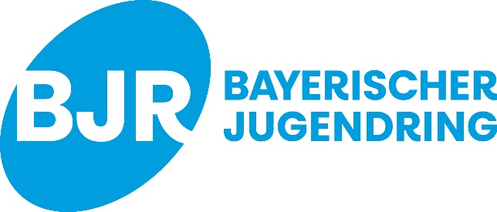
Gefördert durch:

